Modelo de Regressao Robust
Modelo de Regressão - fixo Robust
Variáveis | Beta | Erro Padrão Robusto | Estat. t | p-valor | Intervalo de Confiança 95% |  | 0.001 | 0.05 | 0.1
LegCPCMedio | 0.502 | 0.294 | 1.71 | 0.095 | -0.092 | 1.097 | FALSE | FALSE | TRUE
RevCPC | -0.255 | 0.303 | -0.84 | 0.405 | -0.866 | 0.357 | FALSE | FALSE | FALSE
wlTAM | 0.310 | 0.952 | 0.33 | 0.746 | -1.615 | 2.234 | FALSE | FALSE | FALSE
COMPLEX | 0.174 | 0.342 | 0.51 | 0.614 | -0.518 | 0.866 | FALSE | FALSE | FALSE
CAPIT | 0.136 | 0.119 | 1.14 | 0.259 | -0.104 | 0.377 | FALSE | FALSE | FALSE
GC | -1,241951 | 1.019 | -1.22 | 0.23 | -3.302 | 0.818 | FALSE | FALSE | FALSE
AUDIT | -0.038 | 0.601 | -0.06 | 0.951 | -1.253 | 1.178 | FALSE | FALSE | FALSE
WsqEXT | -0.222 | 0.182 | -1.22 | 0.23 | -0.591 | 0.146 | FALSE | FALSE | FALSE
_cons | 0.167 | 18.966 | 0.01 | 0.993 | -38.196 | 38.529 | FALSE | FALSE | FALSE
sigma_u | 3,8029615
Quando roda o modelo com robust os valores
não se mostraram significativos. Nessa caso,
vamos rodar sem o método robust.
sigma_e | 2,1400393
Prob > F | 0.046
R-sq:within | 0.089
R-sq:between | 0.002
R-sq: overall | 0.007
corr(u_i, Xb) | -0.461
rho | 0.759

Modelo de Regressao nor
Modelo de Regressão - fixo Robust
Variáveis | Beta | Erro Padrão Robusto | Estat. t | p-valor | Intervalo de Confiança 95% |  | 0.001 | 0.05 | 0.1
LegCPCMedio | 0.502 | 0.294 | 1.71 | 0.048 | -0.092 | 1.097 | FALSE | TRUE | TRUE
RevCPC | -0.255 | 0.303 | -0.84 | 0.324 | -0.866 | 0.357 | FALSE | FALSE | FALSE
wlTAM | 0.310 | 0.952 | 0.33 | 0.611 | -1.615 | 2.234 | FALSE | FALSE | FALSE
COMPLEX | 0.174 | 0.342 | 0.51 | 0.492 | -0.518 | 0.866 | FALSE | FALSE | FALSE
CAPIT | 0.136 | 0.119 | 1.14 | 0.100 | -0.104 | 0.377 | FALSE | FALSE | FALSE
GC | -1,241951 | 1.019 | -1.22 | 0.237 | -3.302 | 0.818 | FALSE | FALSE | FALSE
AUDIT | -0.038 | 0.601 | -0.06 | 0.968 | -1.253 | 1.178 | FALSE | FALSE | FALSE
WsqEXT | -0.222 | 0.182 | -1.22 | 0.24 | -0.591 | 0.146 | FALSE | FALSE | FALSE
_cons | 0.167 | 18.966 | 0.01 | 0.993 | -38.196 | 38.529 | FALSE | FALSE | FALSE
sigma_u | 3,8029615
Quando roda o modelo com robust os valores
não se mostraram significativos. Nessa caso,
vamos rodar sem o método robust.
sigma_e | 2,1400393
Prob > F | 0.046
R-sq:within | 0.089
R-sq:between | 0.002
R-sq: overall | 0.007
corr(u_i, Xb) | -0.461
rho | 0.759

t3
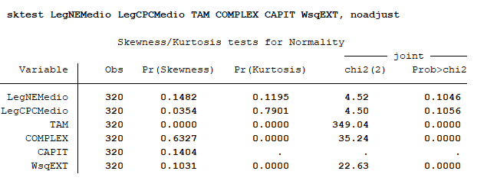
Skewness/Kurtosis tests for Normality
Variáveis | Assimetria | Curtose | chi2(2) | Prob>chi2
LegNEMedio | 0.148 | 0.120 | 4.520 | 0.105
LegCPCMedio | 0.035 | 0.790 | 4.500 | 0.106
TAM | 0.000 | 0.000 | 349.940 | 0.000
COMPLEX | 0.633 | 0.000 | 35.240 | 0.000
CAPIT | 0.140 | 0.000 | 0.000 | 0.000
EXT | 0.103 | 0.000 | 22.630 | 0.000
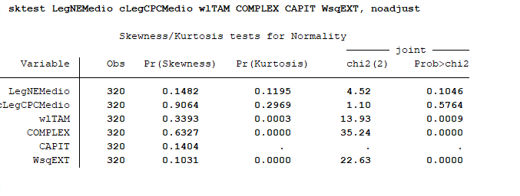

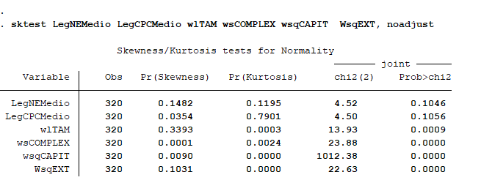

Variáveis | Assimetria | Curtose | chi2(2) | Prob>chi2
LegNEMedio | 0.148 | 0.120 | 4.520 | 0.105
LegCPCMedio | 0.035 | 0.790 | 4.500 | 0.106
TAM | 0.339 | 0.000 | 13.930 | 0.001
COMPLEX | 0.000 | 0.002 | 23.880 | 0.000
CAPIT | 0.0090 | 0.000 | 1012.38 | 0.000
EXT | 0.103 | 0.000 | 22.630 | 0.000

t4
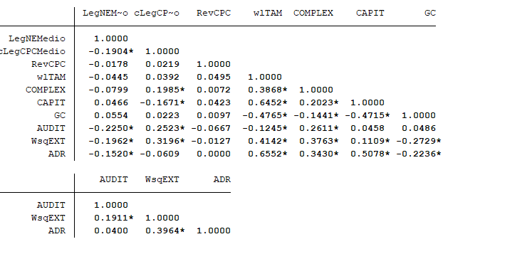
 | LegNEMedio | cLegCPCMedio | RevCPC | wlTAM | COMPLEX | CAPIT | GC | AUDIT | WsqEXT | ADR
LegNEMedio | 1.00
LegCPCMedio | -0.1904* | 1.00
RevCPC | -0.0178 | 0.0219 | 1.00
wlTAM | -0.0445 | 0.0392 | 0.0495 | 1.00
COMPLEX | -0.0799 | 0.1985* | 0.0072 | 0.3868* | 1.00
CAPIT | 0.0466 | -0.1671* | 0.0423 | 0.6452* | 0.2023* | 1.00
GC | 0.0554 | 0.0223 | 0.0097 | -0.4765* | -0.1441* | -0.4715* | 1.00
AUDIT | -0.2250* | 0.2523* | -0.0667 | -0.1245* | 0.2611* | 0.0458 | 0.0486 | 1.00
WsqEXT | -0.1962* | 0.3196* | -0.0127 | 0.4142* | 0.3763* | 0.1109* | -0.2729* | 0.1911* | 1.00
ADR | -0.1520* | -0.0609 | 0.0000 | 0.6552* | 0.3430* | 0.5078* | -0.2236* | 0.0400 | 0.3964* | 1.00

t5
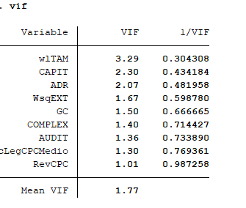
Variable | VIF | 1/VIF
wlTAM | 3.29 | 0.304308
CAPIT | 2.30 | 0.434184
ADR | 2.07 | 0.481958
WsqEXT | 1.67 | 0.598780
GC | 1.50 | 0.666665
COMPLEX | 1.40 | 0.714427
AUDIT | 1.36 | 0.733890
cLegCPCMedio | 1.30 | 0.769361
RevCPC | 1.01 | 0.987258
VIF médio | 1.77

Variable | VIF | 1/VIF
wlTAM | 3.290 | 0.30395136778 | 3.290 | 0.30395136778
wsqCAPIT | 2.580 | 0.38759689922 | 2.580 | 0.38759689922
ADR | 2.380 | 0.42016806723 | 2.380 | 0.42016806723
WsqEXT | 1.690 | 0.59171597633 | 1.690 | 0.59171597633
GC | 1.480 | 0.67567567568 | 1.480 | 0.67567567568
wsCOMPLEX | 1.490 | 0.6711409396 | 1.490 | 0.6711409396
AUDIT | 1.370 | 0.7299270073 | 1.370 | 0.7299270073
LegCPCMedio | 1.340 | 0.74626865672 | 1.340 | 0.74626865672
RevCPC | 1.040 | 0.96153846154 | 1.040 | 0.96153846154
VIF médio | 1.851 |  | 1.851

t6
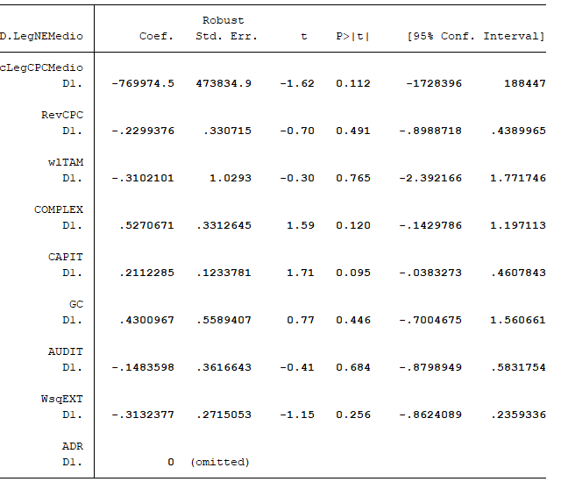
Wooldridge test for autocorrelation in panel data
H0: no first-order autocorrelation
F( 1, 39) = 11.112
Prob > F = 0.0019

Equação | F | Prob > F
1 | F( 1, 39) = 11.112 | 0.0019

Nesse caso não houve a presença de autocorrelação

t8
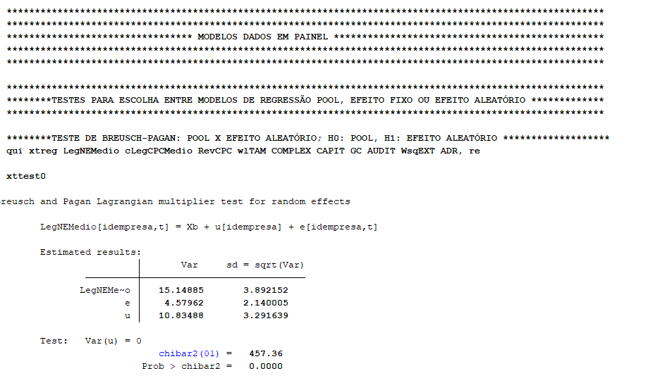

t9
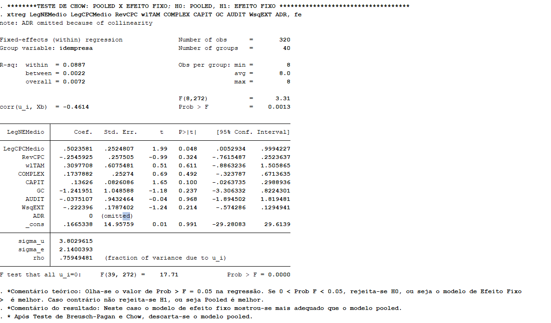

t10
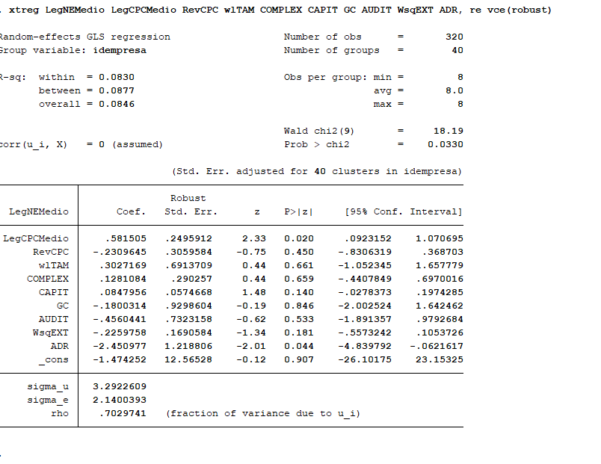

t11
